Address Form
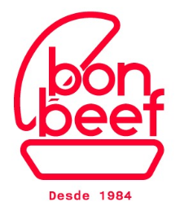 | ¡Visita nuestra página de regalos! | https://www.bonbeef.pe/regalos
 | Instrucciones: Paso 1: Elije el producto de nuestro catálogo. Paso 2: Completa este formulario con las direcciones de los destinatarios del regalo (mínimo 15), la nota del regalo y los nombres de los artículos. Paso 3: Carga este archivo en el formulario de solicitud de pedido. (Si agregas personalización, selecciona el diseño y carga el logo. Mínimo de 50 boxes). Una vez que se haya enviado la solicitud de pedido, lo confirmaremos dentro de las 24 horas. Puedes contactarnos en market@bonbeef.pe si tienes alguna duda.
Nombre de contacto
Empresa de la persona de contacto
Correo de contacto
Teléfono de contacto

Nombre de la persona que recibirá el box | Empresa | Dirección | Dpto / Bloque / Mz | Distrito | Provincia | Mensaje Personalizado para el box (200 caracteres máx.) | Nombre del gift box que recibirá cada persona de la lista * Solo UN gift box por destinatario

